P14
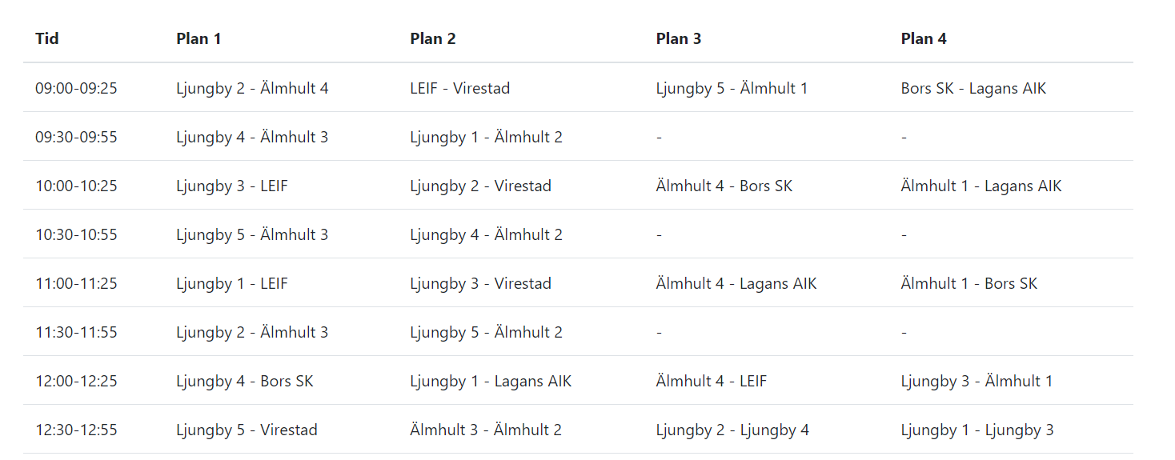
Spelschema för P14

P15
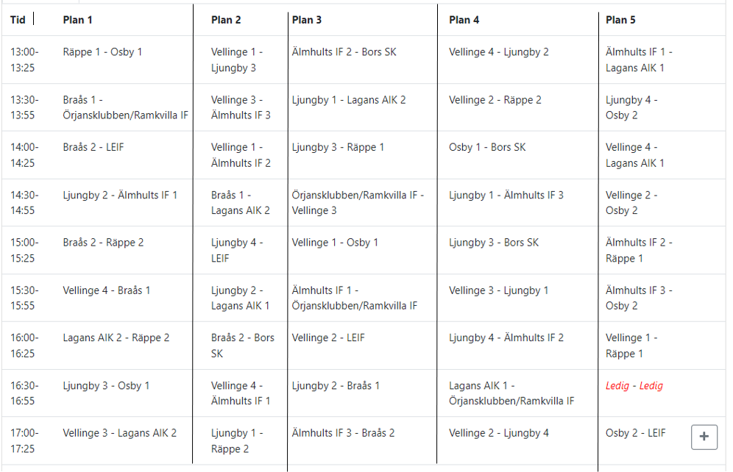
Spelschema för P15

P16
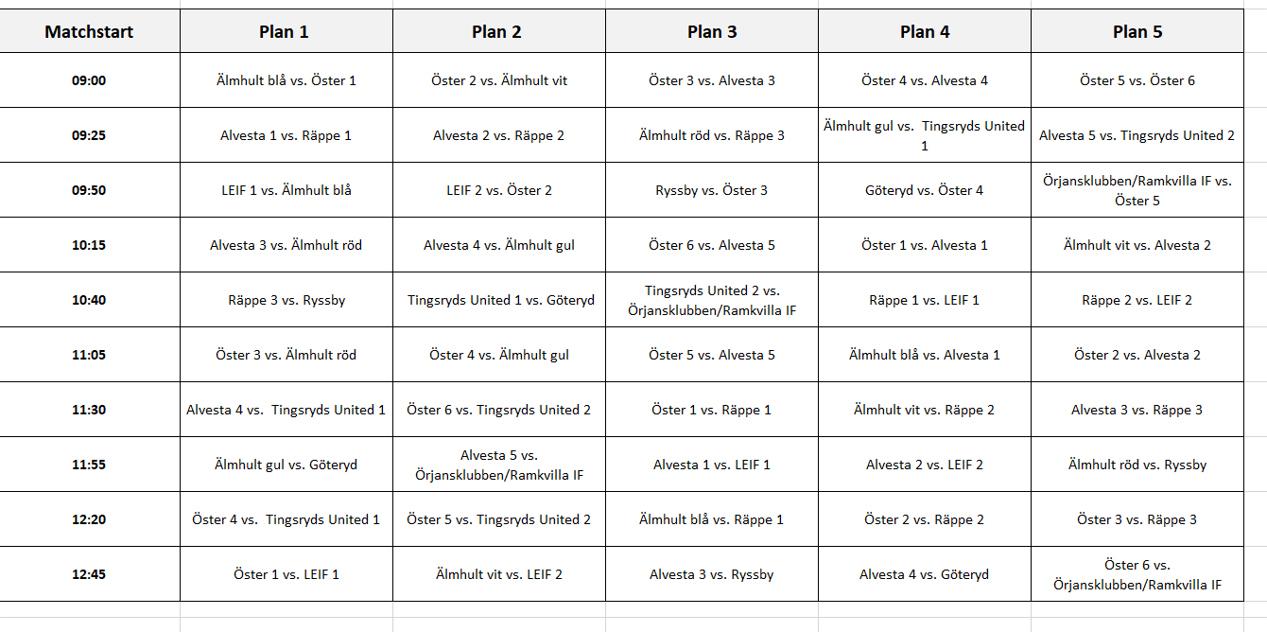
Spelschema för P16

FP17
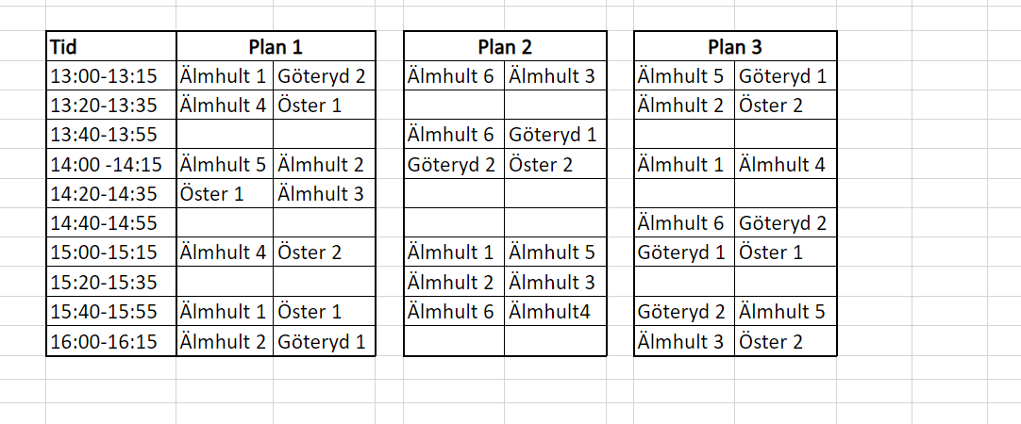
Spelschema för FP 17

F14
Spelschema för F14

F15
Spelschema för F15

F16
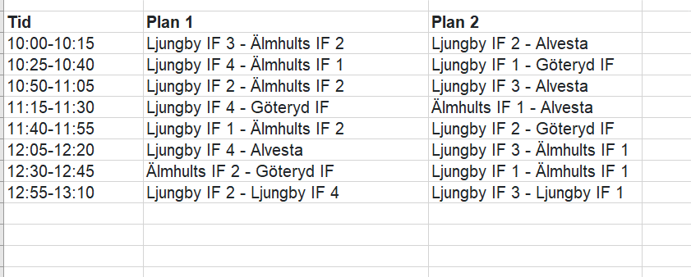
Spelschema för F16

